ОЛ СР200
 | СИБИРЬ-МЕХАТРОНИКА |  |  |  |  |  |  |  |  | СИБИРЬ-МЕХАТРОНИКА
 | ООО "Сибирь-мехатроника" 630541, Новосибирская область, Новосибирский район, поселок Элитный, Молодежная улица, 20 ИНН/КПП 5404105209/543301001 р/с 40702810900000000026 в Банке «Левобережный» (ОАО), г. Новосибирск БИК 045004850 к/с 30101810100000000850 |  |  |  |  |  | Почтовый адрес: 630087, Новосибирск, а/я 36 Адрес отдела продаж: г. Новосибирск, ул. Немировича-Данченко, 138 тел. (383) 399-00-55 факс (383) 315-25-18 e-mail info@sibmech.ru сайт www.sibmech.ru |  |  | ООО "Сибирь-мехатроника" 630541, Новосибирская область, Новосибирский район, поселок Элитный, Молодежная улица, 20 ИНН/КПП 5404105209/543301001 р/с 40702810900000000026 в Банке «Левобережный» (ОАО), г. Новосибирск БИК 045004850 к/с 30101810100000000850 |  |  |  |  |  | Почтовый адрес: 630087, Новосибирск, а/я 36 Адрес отдела продаж: г. Новосибирск, ул. Немировича-Данченко, 138 тел. (383) 399-00-55 факс (383) 315-25-18 e-mail info@sibmech.ru сайт www.sibmech.ru
 | цветом: |  |  | указать(заполнить) |  |  | выбрать(из раскрывающегося перечня)
 | ОПРОСНЫЙ ЛИСТ НА СР200 |  |  |  |  |  |  | Дата |  | ОПРОСНЫЙ ЛИСТ НА СР200 |  |  |  |  |  |  | Дата | 2019-05-15

 |  | 1. |  | Общие сведения о заказчике: |  |  |  |  |  |  | 1. | ПРИМЕР | Общие сведения о заказчике:
 |  | Заказчик (наименование предприятия) |  |  |  |  |  |  |  |  | Заказчик (наименование предприятия) |  | ООО «Сибирь-мехатроника»
 |  | Адрес |  |  |  |  |  |  |  |  | Адрес |  | Россия, г. Новосибирск, ул. Немировича-Данченко, 138 (офис)
 |  | Почтовый адрес |  |  |  |  |  |  |  |  | Почтовый адрес |  | 630087, г. Новосибирск, а/я 36
 |  | Контактное лицо (ФИО, должность) |  |  |  |  |  |  |  |  | Контактное лицо (ФИО, должность) |  | Дуюнов Андрей Васильевич, нач. отдела продаж
 |  | Тел: ( ) |  | Fax: ( ) |  |  | e-mail: |  |  |  | Тел: (383) 399-00-55 |  | Fax: (383) 315-25-18 |  |  | e-mail: info@sibmech.ru
 |  | Тип заказа |  |  |  |  |  |  |  |  | Тип заказа |  | Дополнительный к опросному листу |  |  |  | к ОЛ на СМП 0,4кВ, от 15.05.2019

 |  | 2. |  | Характеристика объекта автоматизации: |  |  |  |  |  |  | 2. | ПРИМЕР | Характеристика объекта автоматизации:
 |  | Наименование объекта |  |  |  |  |  |  |  |  | Наименование объекта |  | ПНС-2, понизительная насосная станция тепловых сетей
 |  | Адрес |  |  |  |  |  |  |  |  | Адрес |  | ………………………………………………..
 |  | Технологическое назначение блока СР200 |  |  |  |  |  |  |  |  | Технологическое назначение блока СР200 |  | регулирование давления в сети ВНС(ПНС)
 |  | Тип электрофицированной арматуры |  |  |  |  |  |  |  |  | Тип электрофицированной арматуры |  | регулирующей клапан с электроприводом типа МЭП
 |  | Гидравлические параметры трубопровода арматуры |  | напор до арматуры (в точке регулирования, диапазон) |  |  |  | м.в.ст. |  |  | Гидравлические параметры трубопровода арматуры |  | напор до арматуры (в точке регулирования, диапазон) |  |  |  | м.в.ст.
 |  |  |  | напор после арматуры (в точке регулирования, диапазон) |  |  |  | м.в.ст. |  |  |  |  | напор после арматуры (в точке регулирования, диапазон) |  |  |  | м.в.ст.
 |  | Основной регулируемый параметр |  |  |  |  |  |  |  |  | Основной регулируемый параметр |  | давление (до/после себя)

 |  | 3. |  | Характеристика электропривода арматуры: |  |  |  |  |  |  | 3. | ПРИМЕР | Характеристика электропривода арматуры:
 |  | двигатель | тип (асинхронный, 3-х фазный, 380 В) |  |  |  |  |  |  |  | двигатель | тип (асинхронный, 3-х фазный, 380 В)
 |  |  | мощность, кВт |  |  |  |  |  |  |  |  | мощность, кВт | 5.5
 |  |  | ток, А |  |  |  |  |  |  |  |  | ток, А | 11

 |  | 4. |  | Структура силовой части СР200 |  |  |  |  |  |  | 4. | ПРИМЕР | Структура силовой части СР200
 |  | 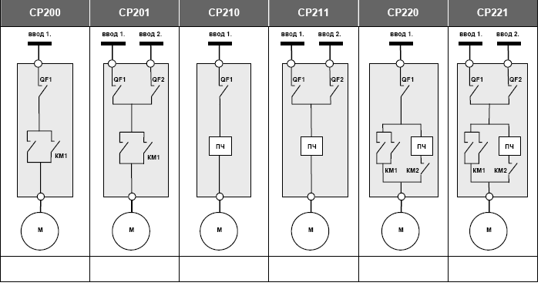 номер схемы |  | СР200 | СР201 | СР210 | СР211 | СР220 | СР221 |  | номер схемы |  | СР200 | СР201 | СР210 | СР211 | СР220 | СР221

 |  | схема силовых цепей |  |  |  |  |  |  |  |  | схема силовых цепей |  | — | — | — | — | — | V

 |  | 5. |  | Дополнительная комплектность СР200 |  |  |  |  |  |  | 5. | ПРИМЕР | Дополнительная комплектность СР200
 |  | Датчики технологического параметра и отборные устройства к ним. |  |  |  |  |  |  |  |  | Датчики технологического параметра и отборные устройства к ним. |  | Датчики в комплекте с отборными устройствами.
 |  |  |  | Непрерывный датчик давления до арматуры (в точке регулирования, указать верхний предел измерения, МПа (кГ/см2, Бар) |  |  |  |  |  |  |  |  | Непрерывный датчик давления до арматуры (в точке регулирования, указать верхний предел измерения, МПа (кГ/см2, Бар) |  |  |  |  | 1,6 Мпа
 |  |  |  | Дискретный датчик давления до арматуры (в точке регулирования, указать верхний предел измерения, МПа (кГ/см2, Бар) и тип: ЭКМ; реле давления). |  |  |  |  |  |  |  |  | Дискретный датчик давления до арматуры (в точке регулирования, указать верхний предел измерения, МПа (кГ/см2, Бар) и тип: ЭКМ; реле давления). |  |  |  |  | 1,6 Мпа, ЭКМ
 |  |  |  | Непрерывный датчик давления после арматуры (в точке регулирования, указать верхний предел измерения, МПа (кГ/см2, Бар) |  |  |  |  |  |  |  |  | Непрерывный датчик давления после арматуры (в точке регулирования, указать верхний предел измерения, МПа (кГ/см2, Бар) |  |  |  |  | -
 |  |  |  | Дискретный датчик давления после арматуры (в точке регулирования, указать верхний предел измерения, МПа (кГ/см2, Бар) и тип: ЭКМ; реле давления). |  |  |  |  |  |  |  |  | Дискретный датчик давления после арматуры (в точке регулирования, указать верхний предел измерения, МПа (кГ/см2, Бар) и тип: ЭКМ; реле давления). |  |  |  |  | -
 |  |  |  | Непрерывный датчик уровня в резервуаре (указать глубину и кол-во: рабочий; рабочий+резервный). |  |  |  |  |  |  |  |  | Непрерывный датчик уровня в резервуаре (указать глубину и кол-во: рабочий; рабочий+резервный). |  |  |  |  | -
 |  |  |  | преобразователь сигналов трансформаторов тока в унифицрованный сигнал 4…20mA (указать тип трансформаторов тока |  |  |  |  |  |  |  |  | преобразователь сигналов трансформаторов тока в унифицрованный сигнал 4…20mA (указать тип трансформаторов тока |  |  |  |  | -

 |  | 6. |  | Дополнительная информация: |  |  |  |  |  |  | 6. | ПРИМЕР | Дополнительная информация:
 |  | предполагаемое место размещения |  |  |  |  |  |  |  |  | предполагаемое место размещения |  |  |  | маш. зал
 |  | температура окружающей среды в помещении для размещения шкафа СР200 |  |  |  | минимум в зимнее время, ˚ С |  |  |  |  | температура окружающей среды в помещении для размещения шкафа СР200 |  |  |  | минимум в зимнее время, ˚ С |  |  | 10
 |  |  |  |  |  | максимум в летнее время, ˚ С |  |  |  |  |  |  |  |  | максимум в летнее время, ˚ С |  |  | 30
 |  | влажность окружающей среды в помещении СЧУ |  |  |  |  |  |  |  |  | влажность окружающей среды в помещении СЧУ |  |  |  | нормальная
 |  | наличие агресивной среды в помещении СЧУ |  |  |  |  |  |  |  |  | наличие агресивной среды в помещении СЧУ |  |  |  | не агрессивная, не токопроводящая
 |  | стадии выполнения работ по внедрению подрядчиком |  |  |  | проектирование |  |  |  |  | стадии выполнения работ по внедрению подрядчиком |  |  |  | проектирование |  |  | V
 |  |  |  |  |  | поставка оборудования |  |  |  |  |  |  |  |  | поставка оборудования |  |  | V
 |  |  |  |  |  | поставка монтажной спецификации |  |  |  |  |  |  |  |  | поставка монтажной спецификации |  |  | —
 |  |  |  |  |  | монтаж |  |  |  |  |  |  |  |  | монтаж |  |  | —
 |  |  |  |  |  | шеф - монтаж |  |  |  |  |  |  |  |  | шеф - монтаж |  |  | V
 |  |  |  |  |  | пуско-наладка |  |  |  |  |  |  |  |  | пуско-наладка |  |  | V
 |  |  |  |  |  | обучение обслуживающего персонала |  |  |  |  |  |  |  |  | обучение обслуживающего персонала |  |  | V

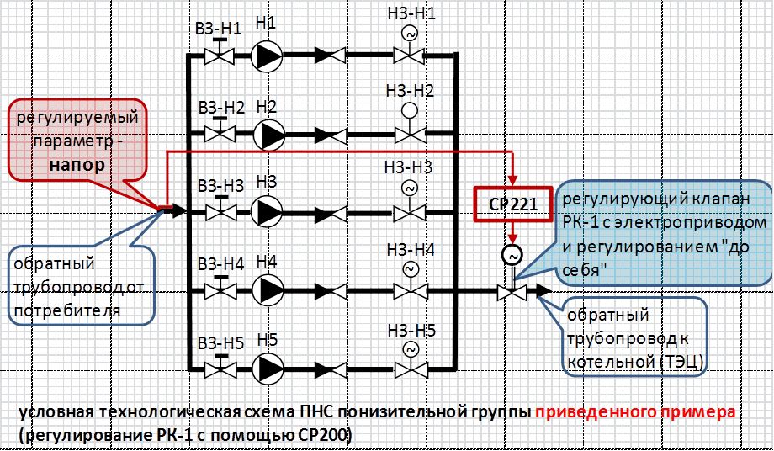
 |  | по возможности дать условную технологическую схему

 | Опросный лист заполнил:
 |  |  | ________ |  | ____________ |  | ____________ |  | ___________
 |  |  | должность |  | ФИО |  | роспись |  | дата

 | «СОГЛАСОВАНО»:
 |  |  | ________ |  | ____________ |  | ____________ |  | ___________
 |  |  | должность |  | ФИО |  | роспись |  | дата

для справки |  |  | Структура условного обозначения серии СР200:
 |  |  | СР 2●● – ●●.●
 |  |  | 1 2
 |  |  | 1. нумер схемы:_____________________________________________СР200, СР201, СР210, СР211, СР220, СР221
 |  |  | 2. мощность электродвигателя (асинхронный 3-х фазный), кВт:_____________0.37…7.5

 |  |  |  |  |  |  |  |  |  |  |  | услвное обозначение примера: |  | СР221 - 05,5

